50
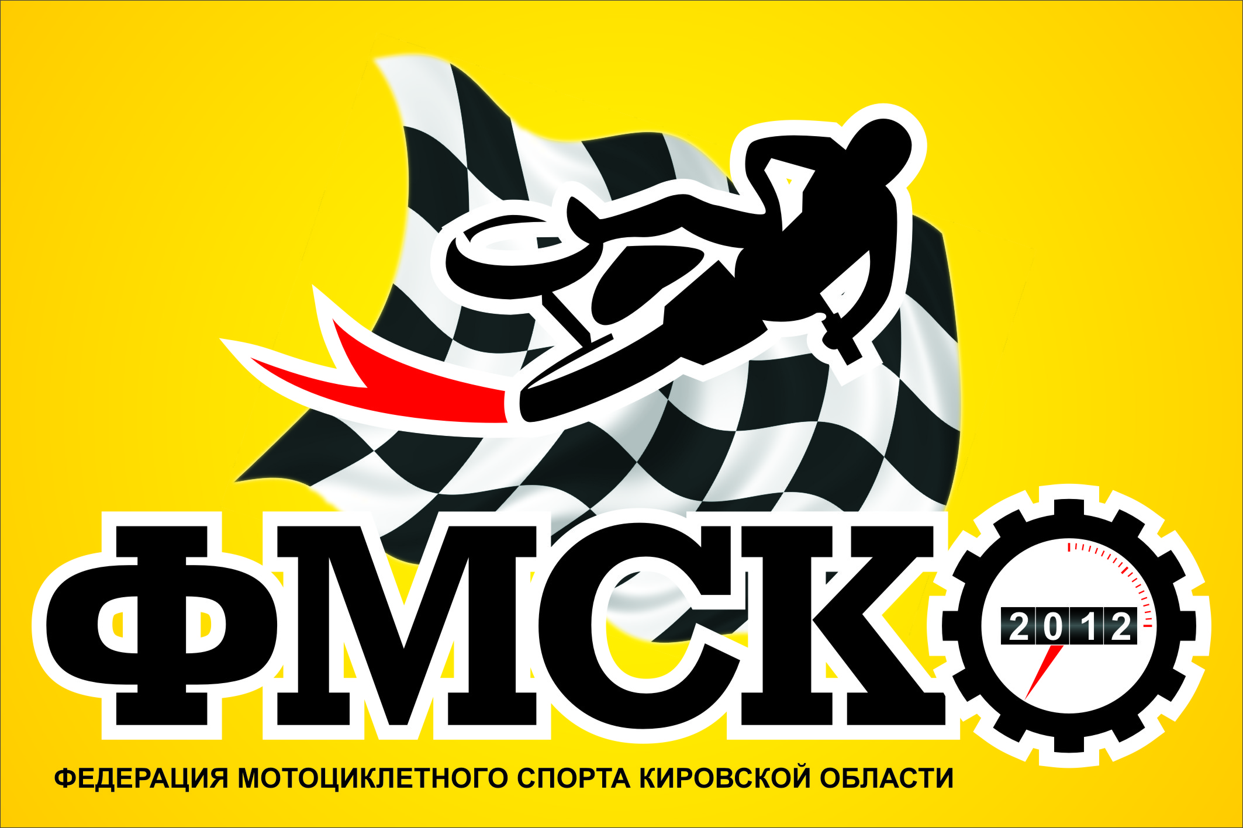 |  | Кировская областная общественная организация «Федерация мотоциклетного спорта Кировской области» |  |  |  |  |  |  |  |  |  |  |  |  |  |  |  | FMSKO43.RU
 |  | 610050, Кировская область, г. Киров, пр-т Строителей 21 тел: +79128213787, +79128274385 e-mail: fmsko43@mail.ru
 |  | Итоговый протокол Чемпионата ,Первенства и Кубка среди ветеранов Кировской обл. по мотокроссу 2019г.
 |  | Класс 50 куб. см
Ст. № | Фамилия, имя | Город (край, район, обл.) | 1 этап |  | 2 этап |  | 3 этап |  | 4 этап |  | 5 этап |  | 6 этап |  | 7 этап |  | 8 этап |  | Финал |  | Сумма очков | Место
 |  |  | м-о | оч. | м-о | оч. | м-о | оч. | м-о | оч. | м-о | оч. | м-о | оч. | м-о | оч. | м-о | оч. | м-о | оч.
94 | Гагарин Марк | Казань | 6 | 30 |  |  |  |  |  |  |  |  |  |  |  |  |  |  |  |  | 30
31 | Кичаткин Глеб | п.Мирный | 5 | 32 | 2 | 44 | 2 | 44 | 4 | 18 | 1 | 50 | 2 | 44 |  |  |  |  |  |  | 232
54 | Масленников Анатолий | Ижевск | 2 | 44 |  |  |  |  | 1 | 25 |  |  | 1 | 50 |  |  |  |  |  |  | 119
52 | Баталов Максим | Ижевск | 3 | 40 |  |  |  |  | 3 | 20 |  |  |  |  |  |  |  |  |  |  | 60
7 | Голубев Марк | Сарапул | 7 | 28 |  |  |  |  |  |  |  |  |  |  |  |  |  |  |  |  | 28
725 | Голубев Никита | Сарапул | 1 | 50 |  |  |  |  |  |  |  |  |  |  |  |  |  |  |  |  | 50
430 | Будилов Тимур | Киров | 4 | 36 | 1 | 50 | 1 | 50 | 2 | 22 | 2 | 44 | 3 | 40 |  |  |  |  |  |  | 242
3 | Мальцев Матвей | Белая Холуница |  |  | 3 | 40 | 3 | 40 |  |  |  |  |  |  |  |  |  |  |  |  | 80
2 | Скворцов Артемий | Казань |  |  |  |  |  |  |  |  |  |  | 4 | 36 |  |  |  |  |  |  | 36
 |  |  |  |  |  |  |  |  |  |  |  |  |  |  |  |  |  |  |  |  | 0
 |  |  |  |  |  |  |  |  |  |  |  |  |  |  |  |  |  |  |  |  | 0
 |  |  |  |  |  |  |  |  |  |  |  |  |  |  |  |  |  |  |  |  | 0
 |  |  |  |  |  |  |  |  |  |  |  |  |  |  |  |  |  |  |  |  | 0
 |  |  |  |  |  |  |  |  |  |  |  |  |  |  |  |  |  |  |  |  | 0
 |  |  |  |  |  |  |  |  |  |  |  |  |  |  |  |  |  |  |  |  | 0
 |  |  |  |  |  |  |  |  |  |  |  |  |  |  |  |  |  |  |  |  | 0
 |  |  |  |  |  |  |  |  |  |  |  |  |  |  |  |  |  |  |  |  | 0

 | Главный судья: | В.Л.Мохов |  |  |  |  |  |  | Главный секретарь: |  |  |  |  |  |  |  | А.И.Шулятьева

 |  | Кировская областная общественная организация «Федерация мотоциклетного спорта Кировской области» |  |  |  |  |  |  |  |  |  |  |  |  |  |  |  | FMSKO43.RU
 |  | 610050, Кировская область, г. Киров, пр-т Строителей 21 тел: +79128213787, +79128274385 e-mail: fmsko43@mail.ru
 |  | ИТОГОВЫЙ ПРОТОКОЛ ЧЕМПИОНАТА И ПЕРВЕНСТВА КИРОВСКОЙ ОБЛАСТИ ПО МОТОКРОССУ 2018
 |  | Класс 50 куб. см
Ст. № | Фамилия, имя | Город (край, район, обл.) | 1 этап |  | 2 этап |  | 3 этап |  | 4 этап |  | 5 этап |  | 6 этап |  | 7 этап |  | 8 этап |  | Финал |  | Сумма очков | Место
 |  |  | м-о | оч. | м-о | оч. | м-о | оч. | м-о | оч. | м-о | оч. | м-о | оч. | м-о | оч. | м-о | оч. | м-о | оч.
 |  |  |  |  |  |  |  |  |  |  |  |  |  |  |  |  |  |  |  |  | 0
 |  |  |  |  |  |  |  |  |  |  |  |  |  |  |  |  |  |  |  |  | 0
 |  |  |  |  |  |  |  |  |  |  |  |  |  |  |  |  |  |  |  |  | 0
 |  |  |  |  |  |  |  |  |  |  |  |  |  |  |  |  |  |  |  |  | 0
 |  |  |  |  |  |  |  |  |  |  |  |  |  |  |  |  |  |  |  |  | 0
 |  |  |  |  |  |  |  |  |  |  |  |  |  |  |  |  |  |  |  |  | 0
 |  |  |  |  |  |  |  |  |  |  |  |  |  |  |  |  |  |  |  |  | 0
 |  |  |  |  |  |  |  |  |  |  |  |  |  |  |  |  |  |  |  |  | 0
 |  |  |  |  |  |  |  |  |  |  |  |  |  |  |  |  |  |  |  |  | 0
 |  |  |  |  |  |  |  |  |  |  |  |  |  |  |  |  |  |  |  |  | 0
 |  |  |  |  |  |  |  |  |  |  |  |  |  |  |  |  |  |  |  |  | 0
 |  |  |  |  |  |  |  |  |  |  |  |  |  |  |  |  |  |  |  |  | 0
 |  |  |  |  |  |  |  |  |  |  |  |  |  |  |  |  |  |  |  |  | 0
 |  |  |  |  |  |  |  |  |  |  |  |  |  |  |  |  |  |  |  |  | 0
 |  |  |  |  |  |  |  |  |  |  |  |  |  |  |  |  |  |  |  |  | 0
 |  |  |  |  |  |  |  |  |  |  |  |  |  |  |  |  |  |  |  |  | 0
 |  |  |  |  |  |  |  |  |  |  |  |  |  |  |  |  |  |  |  |  | 0

 | Главный судья: | В.Л.Мохов |  |  |  |  |  |  | Главный секретарь: |  |  |  |  |  |  |  | А.И.Шулятьева

 |  | Кировская областная общественная организация «Федерация мотоциклетного спорта Кировской области» |  |  |  |  |  |  |  |  |  |  |  |  |  |  |  | FMSKO43.RU
 |  | 610050, Кировская область, г. Киров, пр-т Строителей 21 тел: +79128213787, +79128274385 e-mail: fmsko43@mail.ru
 |  | ИТОГОВЫЙ ПРОТОКОЛ ЧЕМПИОНАТА И ПЕРВЕНСТВА КИРОВСКОЙ ОБЛАСТИ ПО МОТОКРОССУ 2018
 |  | Класс 50 куб. см
Ст. № | Фамилия, имя | Город (край, район, обл.) | 1 этап |  | 2 этап |  | 3 этап |  | 4 этап |  | 5 этап |  | 6 этап |  | 7 этап |  | 8 этап |  | Финал |  | Сумма очков | Место
 |  |  | м-о | оч. | м-о | оч. | м-о | оч. | м-о | оч. | м-о | оч. | м-о | оч. | м-о | оч. | м-о | оч. | м-о | оч.
 |  |  |  |  |  |  |  |  |  |  |  |  |  |  |  |  |  |  |  |  | 0
 |  |  |  |  |  |  |  |  |  |  |  |  |  |  |  |  |  |  |  |  | 0
 |  |  |  |  |  |  |  |  |  |  |  |  |  |  |  |  |  |  |  |  | 0
 |  |  |  |  |  |  |  |  |  |  |  |  |  |  |  |  |  |  |  |  | 0
 |  |  |  |  |  |  |  |  |  |  |  |  |  |  |  |  |  |  |  |  | 0
 |  |  |  |  |  |  |  |  |  |  |  |  |  |  |  |  |  |  |  |  | 0
 |  |  |  |  |  |  |  |  |  |  |  |  |  |  |  |  |  |  |  |  | 0
 |  |  |  |  |  |  |  |  |  |  |  |  |  |  |  |  |  |  |  |  | 0
 |  |  |  |  |  |  |  |  |  |  |  |  |  |  |  |  |  |  |  |  | 0
 |  |  |  |  |  |  |  |  |  |  |  |  |  |  |  |  |  |  |  |  | 0
 |  |  |  |  |  |  |  |  |  |  |  |  |  |  |  |  |  |  |  |  | 0
 |  |  |  |  |  |  |  |  |  |  |  |  |  |  |  |  |  |  |  |  | 0
 |  |  |  |  |  |  |  |  |  |  |  |  |  |  |  |  |  |  |  |  | 0
 |  |  |  |  |  |  |  |  |  |  |  |  |  |  |  |  |  |  |  |  | 0
 |  |  |  |  |  |  |  |  |  |  |  |  |  |  |  |  |  |  |  |  | 0
 |  |  |  |  |  |  |  |  |  |  |  |  |  |  |  |  |  |  |  |  | 0
 |  |  |  |  |  |  |  |  |  |  |  |  |  |  |  |  |  |  |  |  | 0

 | Главный судья: | В.Л.Мохов |  |  |  |  |  |  | Главный секретарь: |  |  |  |  |  |  |  | А.И.Шулятьева

